INHISSA SAS
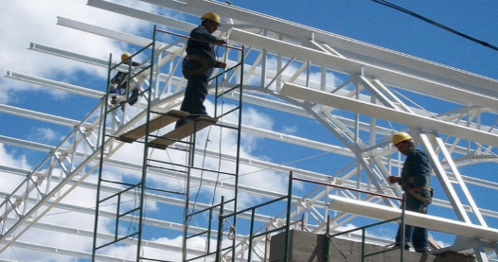 |  | I | M | A | T | E | C
 |  |  |  | LINEA COMERCIALIZACION
INGENIERIA , MONTAJES Y ASISTENCIA TECNICA S A S
NIT 901 341363 - 1 |  |  | JAVIER LOZANO TAMAYO C.C. 16´654.252
CONTACTOS 310 8306118 319 7174165 321 7834969
 |  |  |  |  | R E M I S I O N
NOMBRE CLIENTE |  | INHISSA S.A.S. |  |  |  |  | 200824003
CEDULA / NIT |  | 901 275713
DIRECCION |  | CRA 85 C No. 42-75 |  | CALI | FECHA |  | 2024-08-21
CORREO ELECTRONICO |  | inhissa.sas@gmai.com |  |  | PLAZO |  | 8 DIAS
REFERENCIA |  |  |  |  | VENCE |  | 2024-08-31
TELEFONO |  | 602 3050971 |  |  | ORDEN No.
VENDEDOR |  | EDINSON CABEZAS

ITEM | DESCRIPCION |  |  | UNIDAD | VR. UNIDAD | CANTIDAD | VR. TOTAL
1 | VALVULA EXTREMO LISO PARA PVC 3 " |  |  | ACCESORIO | $ 390,000 | 1 | $ 390,000

SON : | CUATROCIENTOS SESENTA Y CUATRO MIL CIEN PESOS |  |  |  | L I Q U I D A C I O N
 | MDA / CTE |  |  | SUBTOTAL |  |  | $ 390,000
OBSERVACIONES |  |  |  | IVA |  | 19% | $ 74,100
FORMA DE PAGO : CONTADO |  |  |  | - RETEFUENTE |  | 2.50%
ENTREGA INMEDIATA
ENTREGA EN LA CIUDAD DE CALI |  |  |  | AUTORETENCION
 |  |  |  |  |  | TOTAL | $ 464,100

CALLE 33B No. 17C - 70 2º PISO B/ LA FLORESTA - CALI - CEL. 321 7834969

